Items
№ | Наименование | Дата регистрации | Количество | Описание | Изображение
44 | Стул | 2019-05-03 | 99.00 | Гарнитур из 12 стульев | 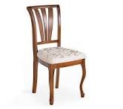
45 | Кольцо обручальное | 2024-09-30 | 7.00 | Комплект из 7 колец | 